Cassiavera
TABEL 24 |  |  |  |  |  |  |  |  |  | khonik |  |  |  |  | Cassiavera
REKAPITULASI LUAS AREAL, PRODUKSI DAN PRODUKTIVITAS PERKEBUNAN RAKYAT
TANAMAN TAHUNAN DI JAWA TENGAH TAHUN 2024
KOMODITAS : CASSIAVERA / KAYU MANIS

No | Kabupaten/Kota | Areal (Ha) |  |  |  | Produksi |  | Jumlah Petani Pekebun (KK) | Rata0rata Kepemilikan Lahan (Ha/KK)

 |  | TBM | TM | TT/TR | Jumlah | Jumlah (Ton) | Rata-rata (Kg/Ha) |  |  |  | BERDASARKAN TOTAL AREAL |  | BERDASARKAN JUMLAH PRODUKSI

Luas Areal Cassiavera Jateng (Ha)
Kab. Semarang | 135.82
Kab. Temanggung | 58.73
Kab. Pemalang | 43.38
Kab. Purbalingga | 14.50
Kab. Banjarnegara | 13.75
Kab. Boyolali | 11.00
Kab. Banyumas | 2.25
1 | 2 | 4 | 5 | 6 | 3 | 7 | 8 | 9 | 10 |  | KAB/KOTA | TOTAL AREAL | KAB/KOTA | PRODUKSI
1 | Kab. Cilacap | - | - | - | - | - | - | - | - |  | Kab. Semarang | 135.82 | Kab. Pemalang | 53.40
2 | Kab. Banyumas | 2.25 | - | - | 2.25 | - | - | 115 | 0.02 |  | Kab. Temanggung | 58.73 | Kab. Temanggung | 14.20
3 | Kab. Purbalingga | - | 13.00 | 1.50 | 14.50 | 1.08 | 83 | 192 | 0.08 |  | Kab. Pemalang | 43.38 | Kab. Boyolali | 3.13
4 | Kab. Banjarnegara | 5.20 | 7.55 | 1.00 | 13.75 | 1.62 | 215 | 203 | 0.07 |  | Kab. Purbalingga | 14.50 | Kab. Semarang | 2.08
5 | Kab. Kebumen | - | - | - | - | - | - | - | - |  | Kab. Banjarnegara | 13.75 | Kab. Banjarnegara | 1.62
6 | Kab. Purworejo | - | - | - | - | - | - | - | - |  | Kab. Boyolali | 11.00 | Kab. Purbalingga | 1.08
7 | Kab. Wonosobo | - | - | - | - | - | - | - | - |  | Kab. Banyumas | 2.25
8 | Kab. Magelang | - | - | - | - | - | - | - | -
9 | Kab. Boyolali | 1.00 | 8.00 | 2.00 | 11.00 | 3.13 | 391 | 18 | 0.61
10 | Kab. Klaten | - | - | - | - | - | - | - | -
11 | Kab. Sukoharjo | - | - | - | - | - | - | - | -
12 | Kab. Wonogiri | - | - | - | - | - | - | - | -
13 | Kab. Karanganyar | - | - | - | - | - | - | - | -
14 | Kab. Sragen | - | - | - | - | - | - | - | -
15 | Kab. Grobogan | - | - | - | - | - | - | - | -
16 | Kab. Blora | - | - | - | - | - | - | - | -
17 | Kab. Rembang | - | - | - | - | - | - | - | -
18 | Kab. Pati | - | - | - | - | - | - | - | -
Produksi Cassiavera Jateng (Ton)
Kab. Pemalang | 53.40
Kab. Temanggung | 14.20
Kab. Boyolali | 3.13
Kab. Semarang | 2.08
Kab. Banjarnegara | 1.62
Kab. Purbalingga | 1.08
19 | Kab. Kudus | - | - | - | - | - | - | - | -
20 | Kab. Jepara | - | - | - | - | - | - | - | -
21 | Kab. Demak | - | - | - | - | - | - | - | -
22 | Kab. Semarang | 18.96 | 103.50 | 13.36 | 135.82 | 2.08 | 20 | 1,272 | 0.11
23 | Kab. Temanggung | 38.70 | 19.71 | 0.32 | 58.73 | 14.20 | 720 | 181 | 0.32
24 | Kab. Kendal | - | - | - | - | - | - | - | -
25 | Kab. Batang | - | - | - | - | - | - | - | -
26 | Kab. Pekalongan | - | - | - | - | - | - | - | -
27 | Kab. Pemalang | 9.63 | 27.25 | 6.50 | 43.38 | 53.40 | 1,960 | 175 | 0.25
28 | Kab. Tegal | - | - | - | - | - | - | - | -
29 | Kab. Brebes | - | - | - | - | - | - | - | -
30 | Kota Surakarta | - | - | - | - | - | - | - | -
31 | Kota Salatiga | - | - | - | - | - | - | - | -
32 | Kota Semarang | - | - | - | - | - | - | - | -
JAWA TENGAH 2024 |  | 75.74 | 179.01 | 24.68 | 279.43 | 75.51 | 421.82 | 2,156 | 0.13
JAWA TENGAH 2023 |  | 97.07 | 185.18 | 24.48 | 306.73 | 117.36 | 634 | 2,339 | 0.13
JAWA TENGAH 2022 |  | 98.54 | 193.15 | 9.97 | 301.66 | 53.73 | 278 | 2,497 | 0.12
JAWA TENGAH 2021 |  | 92.50 | 218.76 | 23.08 | 334.34 | 83.71 | 383 | 2,633 | 0.13
JAWA TENGAH 2020 |  | 113.70 | 237.68 | 22.46 | 373.84 | 137.59 | 579 | 2,906 | 0.13
JAWA TENGAH 2019 |  | 81.97 | 256.68 | 25.35 | 364.01 | 243.54 | 949 | 3,171 | 0.11
 | Wujud Produksi : Kulit Kering
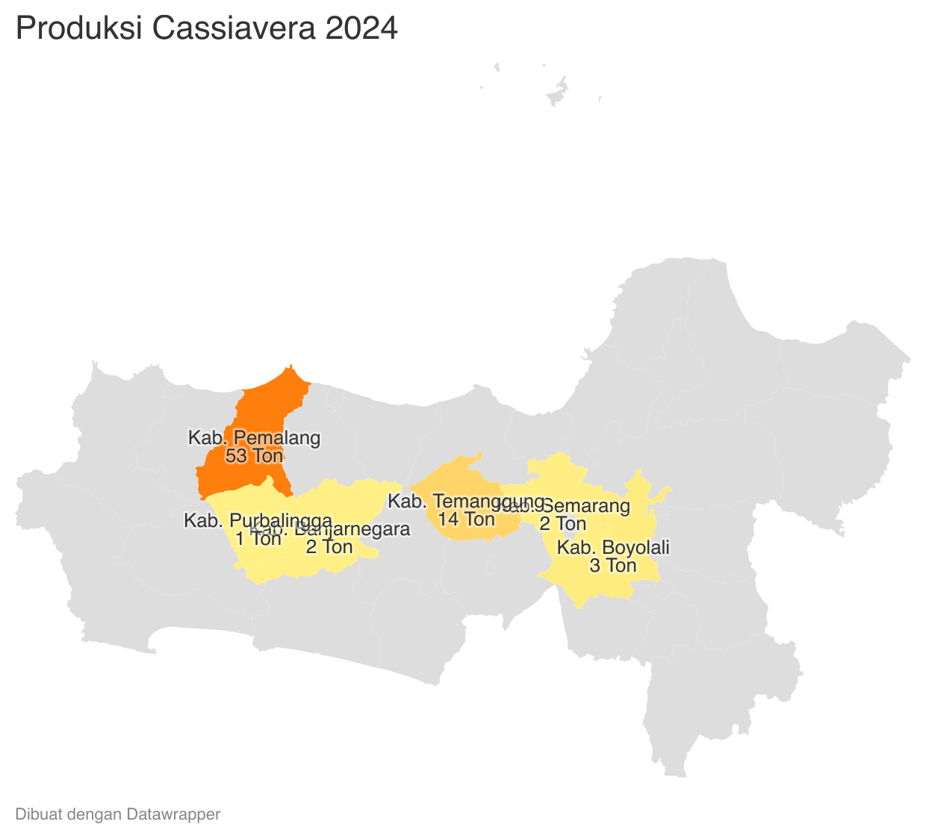
 |  |  |  |  |  |  |  |  |  |  |  |  |  | https://datawrapper.dwcdn.net/Zk8kc/1/
Perkembangan Produksi Cassiavera
 |  |  |  |  |  |  |  | https://datawrapper.dwcdn.net/dDdPH/1/
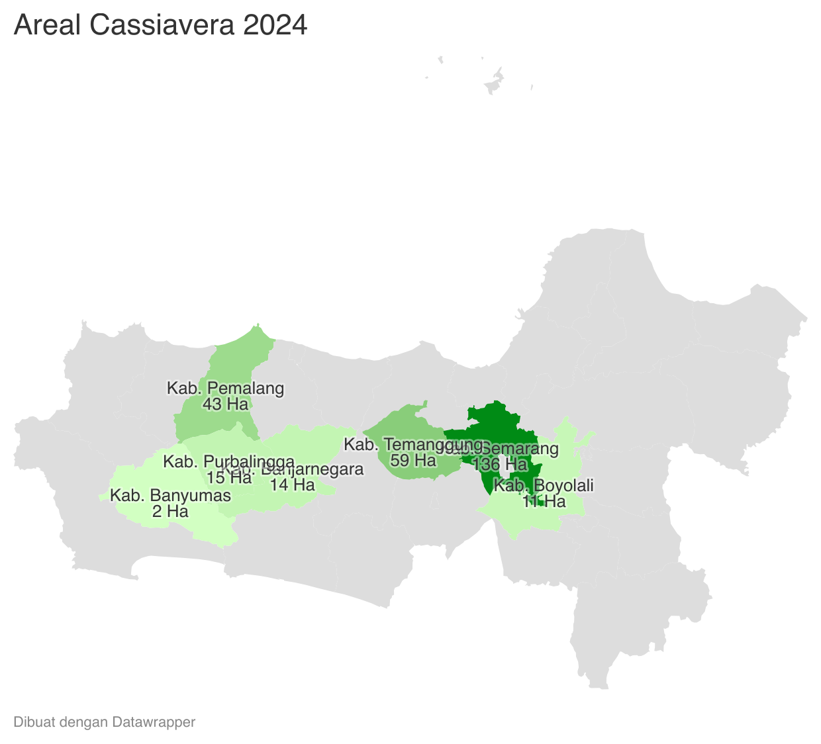
 | Tahun | Produksi
 | 2024 | 75.51
 | 2023 | 117.36
 | 2022 | 53.73
 | 2021 | 83.71
 | 2020 | 137.59
 | 2019 | 243.54
 | 2018 | 277.69
 | 2017 | 288.86
 | 2016 | 233.45
 | 2015 | 244.09
 | 2014 | 284.20
 | 2013 | 278.37
 | 2012 | 310.17

